エビデンス
総合試験 エビデンス |  | システムID |  | 改訂日 | 2024-10-25 | No.
 |  | システム名称 | 電子商取引システム | 改訂者 | 岡本 毅斗

項番1
 | 起動直後の画面

 | キーワード・カテゴリーが指定可能なことを確認し、「検索」ボタン押下


 | 表示内容を確認し、「商品検索へ」リンク押下
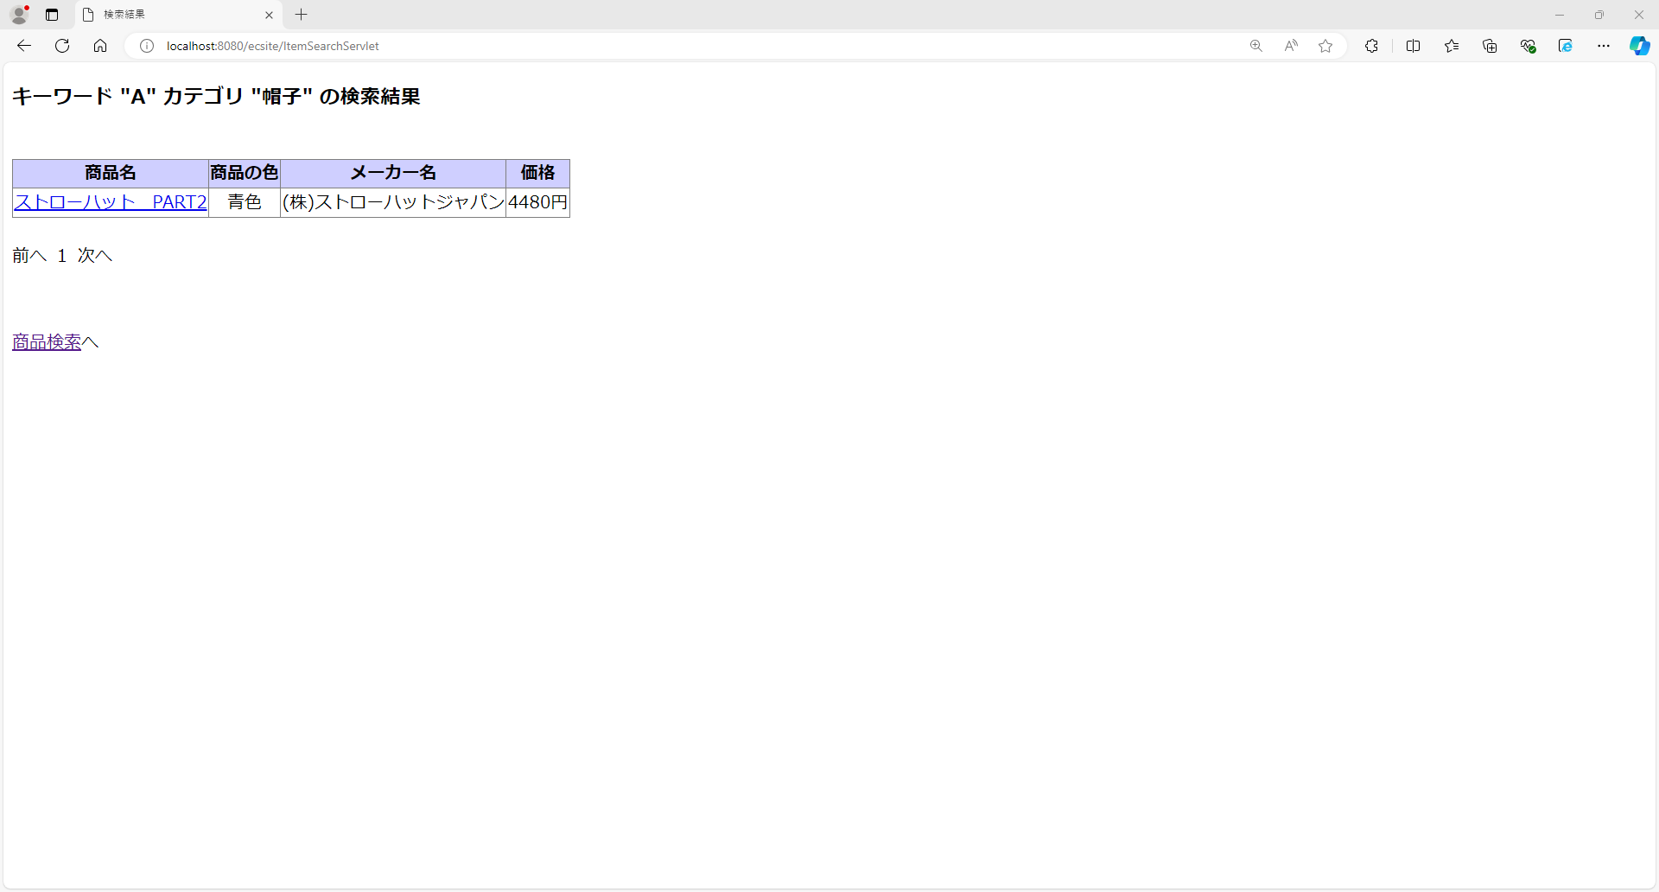

 | 表示内容を確認


項番2
 | 商品検索画面にて、「検索」ボタン押下


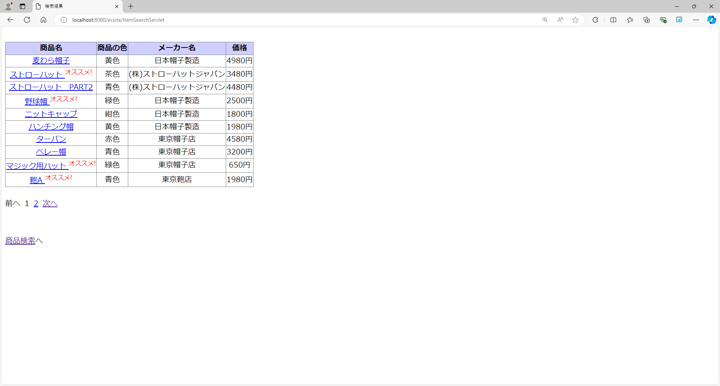
 | 表示内容を確認し、「2(ページ番号)」リンクを押下

この時、以下のリンクが押下できないことを確認
・「前へ」リンク
・「1(ページ番号)」リンク

 | 表示内容を確認し、「1(ページ番号)」リンクを押下


この時、以下のリンクが押下できないことを確認
・「次へ」リンク
・「2(ページ番号)」リンク

 | 表示内容を確認し、「次へ」リンクを押下

 | 表示内容を確認し、「次へ」リンクを押下

 | 表示内容を確認し、「次へ」リンクを押下

 | 表示内容を確認し、「前へ」リンクを押下

 | 表示内容を確認し、「次へ」リンクを押下

 | 表示内容を確認し、「次へ」リンクを押下

 | 表示内容を確認し、「商品検索へ」リンクを押下

 | 表示内容を確認し、「次へ」リンクを押下

 | 表示内容を確認し、「次へ」リンクを押下

 | 表示内容を確認

項番3
 | 起動直後の画面

 | キーワードを入力し、「検索」ボタン押下


 | 表示内容を確認し、「商品検索へ」リンク押下
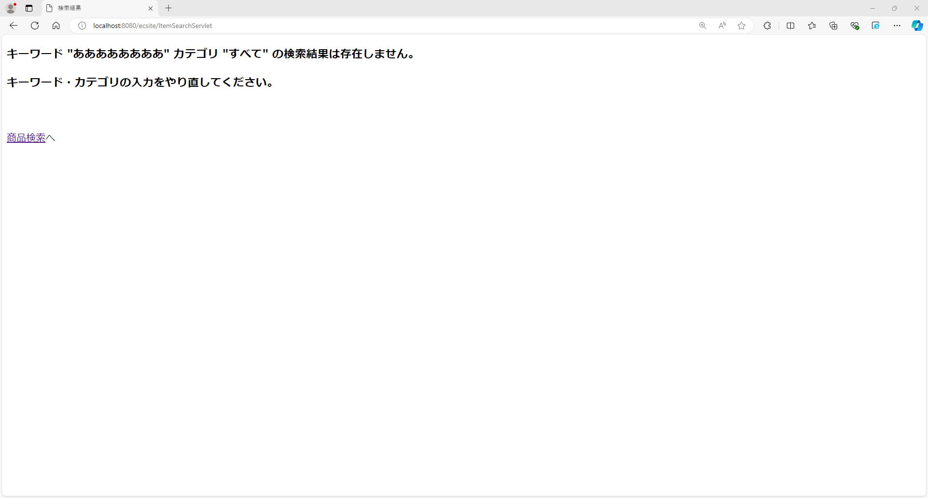

 | 表示内容を確認

